상품제안서
폰거치대 내장 스마트 노트 | 상품코드: F17915

 |  |  |  |  |  |  | 02-412-0044 | www.easy1.co.kr
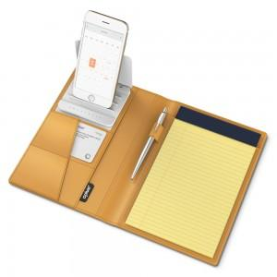 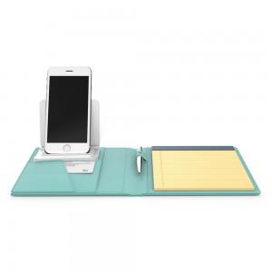 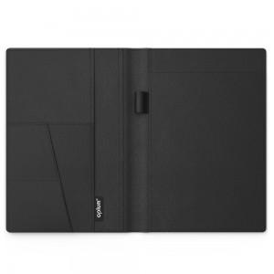

【상세/제작정보】

【인쇄/포장옵션】 | 불박 / 포장지포장

【공급단가】 | 수량 | 300~ | 500~ | 1,000~ | 3,000~ | 5,000~
*VAT별도 | 단가 | 25,520원 | 24,580원 | 23,630원 | 22,690원 | 22,120원

【상품 URL】 | https://dev.easy1.co.kr:443/src/goods_detail.php?gdno=17915

